Sheet1
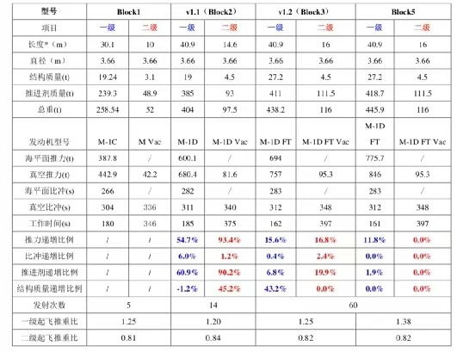
推进剂残留 | 0.50%
芯级节流 | 70% |  |  |  | 整流罩
九台梅林1d 质量流速 | 2.52
助推飞行时序(参考欧罗巴快帆) | 173
质量流速计算的飞行时序 | 165.50 | 54.40 | 27.20 | 4.50
 |  | 837.40 | 418.70 | 111.50
起飞质量 |  | 891.80 | 445.90 | 116.00 | 1.70 | 50.00 | 1,505.40
推进剂残留 |  | 4.19 | 2.09 | 0.56
 |  |  | 113.86
助推分离后质量 |  | 58.59 | 141.06 | 116.00 | 1.70 | 50.00 | 367.35
芯级分离后质量 |  |  | 29.29 | 116.00 |  | 50.00 | 195.29
二级分离后质量 |  |  |  | 5.06 |  | 50.00 | 55.06

 |  | 1,505.40 | 307.06 | 166.00
 |  | 367.35 | 195.29 | 55.06
 |  | 4.10 | 1.57 | 3.02
283 | 297.15 | 4107.42
312 | 312 |  | 1,383.71
348 | 348 |  |  | 3,763.75
总DV |  |  |  |  | 9,254.89

